Лист1
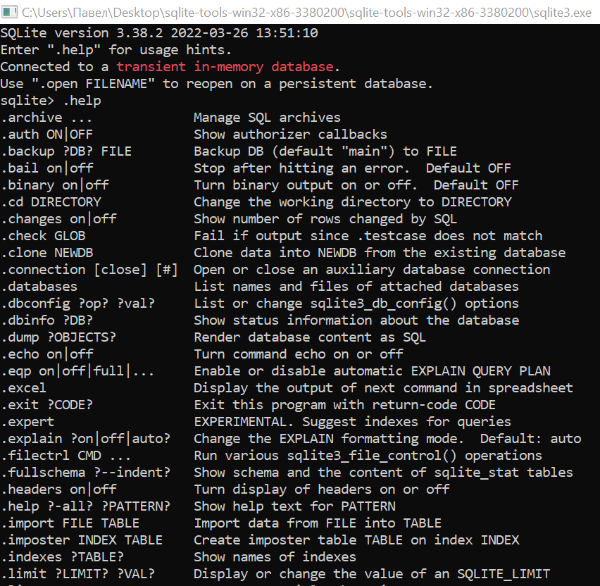
Задание 1. Приведите данные по преподавателям к третьей нормальной форме.

 |  | Преподаватель | Электронная почта | Курс | Номер потока | Дата начала обучения | Количество Учеников | Успеваемость учеников |  | Фамилия преподавателя | Имя преподавателя | Электронная почта | Курс | Номер потока | Дата начала обучения | Количество Учеников | Успеваемость учеников
 |  | Савельев Николай | saveliev.n@m ai.ru | Базы данных | 203 | 2020-11-12 | 35 | 4.80 |  | Савельев | Николай | saveliev.n@m ai.ru | Базы данных | 203 | 2020-11-12 | 35 | 4.80
 |  | Петрова Наталья | petrova.n@ya ndex.ru | Основы Python | 178 | 2020-10-02 | 37 | 4.90 |  | Петрова | Наталья | petrova.n@ya ndex.ru | Основы Python | 178 | 2020-10-02 | 37 | 4.90
 |  | Малышева Елена | malisheva.e@ google.com | Linux. Рабочая станция | 165 | 2020-08-18 | 34 | 4.70 |  | Малышева | Елена | malisheva.e@ google.com | Linux. Рабочая станция | 165 | 2020-08-18 | 34 | 4.70
 |  | Савельев Николай | saveliev.n@m ail.ru | Базы данных | 210 | 2020-12-03 | 41 | 4.90 |  | Савельев | Николай | saveliev.n@m ail.ru | Базы данных | 210 | 2020-12-03 | 41 | 4.90
 |  | Петрова Наталья | petrova.n@ya ndex.ru | Linux. Рабочая станция | 212 | 2020-12-14 | 40 | 4.80 |  | Петрова | Наталья | petrova.n@ya ndex.ru | Linux. Рабочая станция | 212 | 2020-12-14 | 40 | 4.80

Нормальные формы (мое понимание): |  |  |  |  |  |  |  |  | Приведем данные ко второй и третьей нормальной формам. Для этого разобьем таблицу на подтаблицы и зададим первичный ключ для каждого
1. 1 ячейка = 1 значени |  |  |  |  |  |  |  |  | экземпляра сущности (см. стр.3) ->
2. Данные из любого поля в таблице можно получить по ключу
3. Исключить транзитивные зависимости. Разбить данные из
таблицы на подтаблицы, так чтобы 1 сущность = 1 таблица
с соответствующими этой сущности атрибутами.
Транзитивная зависимость - из одного атрибута можно получить
значение другого

Приведем данные к первой нормальной форме (см. стр.2) ->

 |  |  |  | Пример подтаблицы
Подтаблицы с именем сущности и названиями атрибутов |  |  |  | Сущность |  |  |  |  | Приведение к третьей нормальной форме, таблица Преподаватели
для каждой из этих сущностей: |  |  |  | Атрибуты
 |  |  |  |  |  |  |  |  | Ключ преподавателя | Фамилия | Имя | Электронная почта
Преподаватель |  | Курс |  |  | Группа |  |  | Успеваемость учеников | 1 | Савельев | Николай | saveliev.n@m ai.ru
Ключ преподавателя |  | Ключ курса |  |  | Ключ группы |  |  | Ключ группы | 2 | Петрова | Наталья | petrova.n@ya ndex.ru
Фамилия |  | Ключ преподавателя |  |  | Количество учеников |  |  | Ключ потока | 3 | Малышева | Елена | malisheva.e@ google.com
Имя |  | Название курса |  |  |  |  |  | Успеваемость учеников
Электронная почта |  |  |  |  |  |  |  |  | Приведение к третьей нормальной форме, таблица Группа |  |  | Приведение к третьей нормальной форме, таблица Поток

Поток |  |  |  |  |  |  |  |  | Ключ группы | Количество учеников |  | Ключ потока | Номер потока | Ключ курса | Дата начала обучения
Ключ потока |  |  |  |  |  |  |  |  | 1 | 35 |  | 1 | 203 | 2 | 2020-11-12
Номер потока |  |  |  |  |  |  |  |  | 2 | 37 |  | 2 | 178 | 1 | 2020-10-02
Ключ курса |  |  |  |  |  |  |  |  | 3 | 34 |  | 3 | 165 | 3 | 2020-08-18
Дата начала обучения |  |  |  |  |  |  |  |  | 4 | 41 |  | 4 | 210 | 2 | 2020-12-03
 |  |  |  |  |  |  |  |  | 5 | 40 |  | 5 | 212 | 3 | 2020-12-14
Связи между таблицами:
 |  |  |  |  |  |  |  |  | Приведение к третьей нормальной форме, таблица Курс

 | Преподаватель |  |  | Поток |  |  | Группа |  | Ключ курса | Ключ преподавателя | Название курса
 | Ключ преподавателя |  |  | Ключ потока |  |  | Ключ группы |  | 1 | 2 | Основы Python
 | Фамилия |  |  | Номер потока |  |  | Количество учеников |  | 2 | 1 | Базы данных
 | Имя |  |  | Ключ курса |  |  |  |  | 3 | 3 | Linux. Рабочая станция
 | Электронная почта |  |  | Дата начала обучения |  |  | Успеваемость учеников
 |  |  |  |  |  |  | Ключ группы |  | Приведение к третьей нормальной форме, таблица Успеваемость учеников
 | Курс |  |  |  |  |  | Ключ потока
 | Ключ курса |  |  |  |  |  | Успеваемость учеников |  | Ключ группы | Ключ потока | Успеваемость учеников
 | Ключ преподавателя |  |  |  |  |  |  |  | 1 | 1 | 4.8
 | Название курса |  |  |  |  |  |  |  | 2 | 2 | 4.9
 |  |  |  |  |  |  |  |  | 3 | 3 | 4.7
(Продолжение см. стр.4) -> |  |  |  |  |  |  |  |  | 5 | 5 | 4.8
 |  |  |  |  |  |  |  |  | 4 | 4 | 4.9 |  | Задание 2. Выполнить команду .help (см. стр.5) ->
Результат выполнения команды .help

